PAGE DE GARDE
 |  |  |  |  |  |  |  |  |  |  | ARCHITECTE

 |  |  |  |  |  |  |  |  |  | E
PROJET |  |  |  |  |  |  |  |  |  | Q
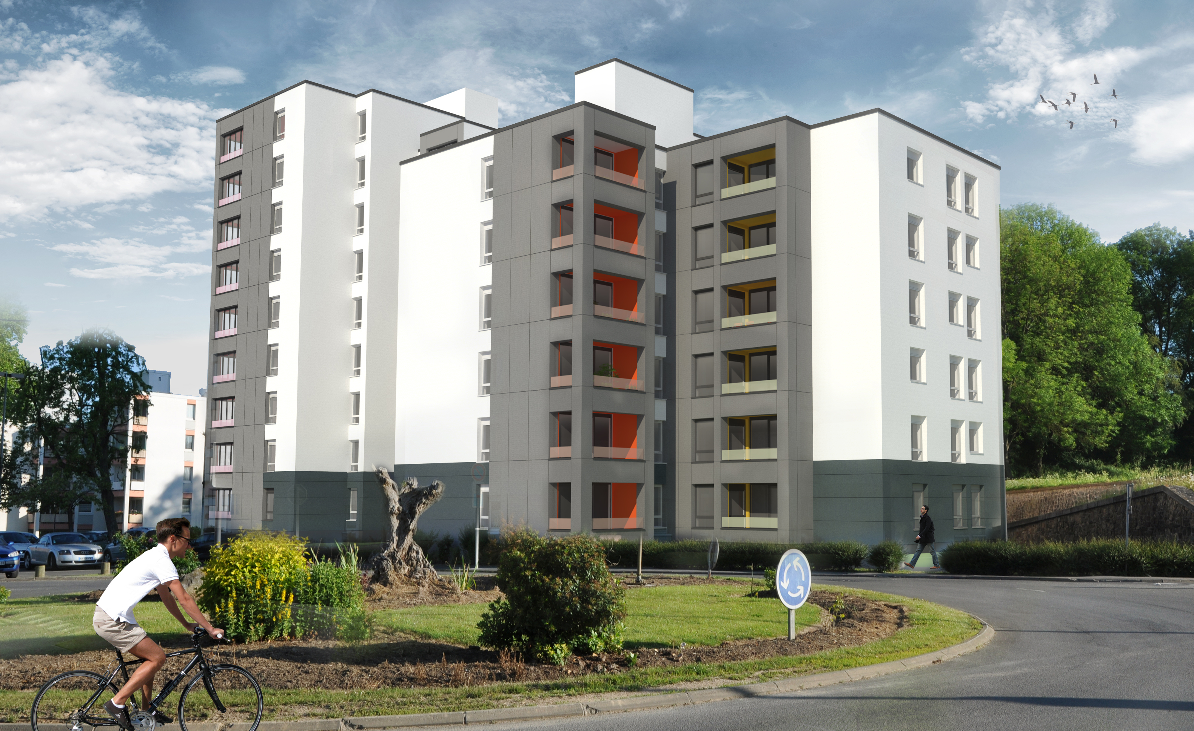 |  |  |  |  |  |  |  |  |  | U
 |  |  |  |  |  |  |  |  |  | I | Hervé GILLIARD - Architecte dplg 14, Place de la Concorde 59 600 - MAUBEUGE Tél : 0327677445 Mail : gilliard.archi@wanadoo.fr
 |  |  |  |  |  |  |  |  |  | P
 |  |  |  |  |  |  |  |  |  | U
 |  |  |  |  |  |  |  |  |  | E
 |  |  |  |  |  |  |  |  |  |  | BUREAU d'ETUDES
 |  |  |  |  |  |  |  |  |  | d
 |  |  |  |  |  |  |  |  |  | e
REHABILITATION DES IMMEUBLES DE LOGEMENTS COLLECTIFS " LA JOYEUSE 1 " : - Rénovation énergétique - Mises en conformité - Résidentialisation Rue du 145ième R.I. - 59 600 MAUBEUGE
 |  |  |  |  |  |  |  |  |  | M
 |  |  |  |  |  |  |  |  |  | A
 |  |  |  |  |  |  |  |  |  | I
 |  |  |  |  |  |  |  |  |  | T | HEXA INGENIERIE 670, Rue Jean Perrin 59 502 - DOUAI Cedex Tél : 0327974288 Mail : construction@hexa-ingenierie.com
 |  |  |  |  |  |  |  |  |  | R
MISSIONS MAITRISE D'ŒUVRE - Phases |  |  |  |  |  |  |  |  |  | I
ESQ | APS | APD | DP/AT | PRO | DCE | ACT | VISA | DET | AOR | S
Date : |  | INDICE A - DECEMBRE 2017 |  |  |  |  |  |  |  | E

DOCUMENTS : |  |  |  |  |  |  |  |  |  | d' | ECONOMISTE de la CONSTRUCTION
DPGF - LOT 01 - FACADES - ISOLATION THERMIQUE
 |  |  |  |  |  |  |  |  |  | O
 |  |  |  |  |  |  |  |  |  | E
 |  |  |  |  |  |  |  |  |  | U
 |  |  |  |  |  |  |  |  |  | V
Indice : |  |  |  |  |  |  |  |  |  | R
Echelles : |  |  |  |  |  |  |  |  |  | E | Jean-Marc THEDREZ 25, Rue Pierre Dubois 59 500 - DOUAI Tél : 0327878080 Mail : jeanmarcthedrez@orange.fr
Date :

NOTES PRELIMINAIRES

1 | L'entreprise présentera obligatoirement ses prix suivant le présent cadre de DPGF
 | (Décomposition du prix global et forfaitaire)

 | Les prix doivent être portés en CHIFFRES au moyen d'un procédé mécanographique, ils ne seront écrits en toutes lettres que s'ils sont manuscrits

 | Les colonnes QUANTITES, PRIX UNITAIRES, PRIX TOTAUX doivent être remplies sans omission.

 | L'entreprise effectuera les différents totaux de prix comme indiqué dans la récapitulation prévue en fin de lot.

 | NOTA : ces prix s'entendent hors taxes pour matériels fournis, posés, raccordés et mis en service.

2 | L'entreprise s'engage à faire tous les calculs et à vérifier les quantités sur lesquelles elle s'engage, étant seule responsable de la remise d'un ouvrage strictement conforme à l'ensemble des pièces constitutives du marché.

3 | Les options sont à remplir obligatoirement

ART | LOT 01 - DEMOLITIONS - GROS ŒUVRE - CHARPENTE BOIS | U | QUANT | PU | TOTAL HT
 | CHAPITRE 01 - DEMOLITIONS - GROS ŒUVRE
01.2 | TRAVAUX COMMUNS A TOUS CORPS D'ETATS
01.21 | Constat des ouvrages existants | ens
01.22 | Accès au chantier | ens
01.23 | Démarches diverses pour obtention des fluides | ens
01.24 | Comptage provisoire de chantier | ens
01.25 | Installation de chantier | ens
01.26 | Clôtures de chantier | ens
01.27 | Panneau de chantier | ens
01.28 | Implantation et piquetage | ens
 |  |  | s/total 01.2
01.3 | DESAMIANTAGE ET PLOMB
01.301 | Diagnostics amiante et plomb avant démolitions | ens
01.302 | Qualifications | ens
01.303 | Personnel de l'entreprise | ens
01.304 | Programme des travaux | ens
01.305 | Objectif de résultat | ens
01.306 | Contrôles et mesures | ens
01.307 | Dispositions générales | ens
01.308 | Déchets | ens
01.309 | Modes opératoires | ens
01.310 | Travaux préparatoires
 | Administratif
 | rédaction du plan de retrait et documents règlementaires | ens
 | acceptation des déchets en décharges | ens
 | frais administratifs | ens
 | Travaux préparatoires et repli
 | acheminement du matériel | ens
 | mise en place des confinements complets | ens
 | sujétions d'échafaudages pour confinements complets | ens
 | mise en place des confinements partiels | ens
 | installatation des équipements et de la signalétique | ens
 | repli de chantier | ens
 | Consommables et équipements | ens
 | combinaisons, masques légers, masques lourds
 | film polyéthylène, adhésif, colle, surfactant, big-bags,
 | sas, extracteur d'air, etc
 | Conditionnements | ens
 | palettisations des déchets et étiquetages règlementaires
 | chargement et évacuation en décharges
 | Analyse fin de travaux | ens
 | prélèvements, analyses libératoires et attestation fin travaux
 | Déposes et évacutations des matériaux amiantés et plomb
 | coude (photo 4) et conduit d’eaux pluviales (photo 5) de la toiture terrasse | m2
 | tuyau d’évent en toiture terrasse (photo 6) | u
 | Concernant le plomb, l’entreprise analysera le rapport en ce qui concerne les zones d’activités du présent lot. | ens
 |  |  | s/total 01.3
01.4 | DEMOLITIONS - PERCEMENTS - BOUCHEMENTS
01.41 | Consistance des travaux | ens
01.42 | Prescriptions règlementaires | ens
01.43 | Dispositions générales | ens
01.44 | Démolitions
 | Démolitions extérieures
 | 1/ Pour les constructions nouvelles (niveau rez de chaussée suivant les plans du maître d’œuvre à compléter par les études de la présente entreprise) :
 | la démolition du bloc sanitaire accolé à la cuisine (maçonneries de superstructure et d’infrastructure compris fondations), | ens
 | les démolitions et les bouchements d’anciennes fosses, etc., par matériaux inertes, | ens
 | les dévoiements des réseaux et des regards EU/EV/EP implantés dans cette emprise. | ml

ART | LOT 01 - DEMOLITIONS - GROS ŒUVRE - CHARPENTE BOIS | U | QUANT | PU | TOTAL HT
 | 2/ Pour les travaux d’accessibilité au droit du parvis se développant en façade nord est (niveau rez de chaussée suivant les plans du maître d’œuvre à compléter par les études de la présente entreprise) :
 | les démolitions partielles des murets implantés à l’entrée du parvis depuis la rue compris les enlèvements des végétations et des terres végétales, | ens
 | les déposes en démolitions des revêtements horizontaux en blocs de béton sur l’emprise de l’accès stationnement PMR, de la rampe d’accès et au droit de l’entrée principale de la salle | m2
 | Démolitions intérieures
 | protection des sols en carrelage de la salle polyvalente | m2
 | le plancher bois et les gitages bois constituant la scène, | m2
 | les maçonneries de briques constituant les murets de la scène en partie basse | m3
 | le cloisonnement du dégagement à l’entrée de la salle, | m2
 | les lisses métalliques et potelets du balcon situé à l’étage, | ml
 | les grilles de soufflage de chauffage de part et d’autre de la scène, | u
 | les différents comptoirs, meubles et autres ouvrages de mobilier (salle, cuisine et balcon étage), | ens
 | etc. | ens
01.45 | Percements
 | les allèges maçonnées au droit des menuiseries pour les blocs portes de liaison entre la salle et l’extension (compris les déposes des ensembles menuisés, les bouchements des feuillures, etc.), | m2
 | les maçonneries de la cuisine pour la création du bloc porte extérieur de la réserve, | m2
 | les maçonneries de la cuisine pour la création de la baie libre entre la cuisine et la laverie, | m2
 | les écrêtements des maçonneries intérieures pour l’élargissement des blocs portes entre la salle et la cuisine, entre la salle et la laverie, entre la salle et les locaux de rangement 1.2 créés en remplacement de la scène, | ml
...

